상품제안서
유니콘 USB 2.0 미니카드리더기 | 상품코드: S21368

 |  |  |  |  |  |  | 02-713-8555 | www.synergygift.co.kr
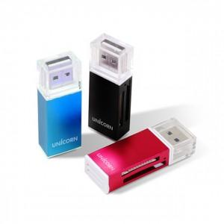

【상세/제작정보】 | USB 2.0 카드 리더기 4 in 1 다양한 카드 지원 초소형 카드 리더기

【인쇄/포장옵션】 | 레이저, 풀칼라 / 블리스터케이스

【공급단가】 | 수량 | 100~ | 300~ | 500~ | 1,000~ | 3,000~
*VAT별도 | 단가 | 3,420원 | 3,370원 | 3,290원 | 3,160원 | 3,030원

【상품 URL】 | https://www.synergygift.co.kr:443/src/goods_detail.php?gdno=21368

